Zonas
Divisiones de abastecimiento. |  |  |  | Divisiones de abastecimiento.

 |  |  |  | ZONA | CE | DELIMITACION
El polígono ECOBICI está dividido en 15 zonas de aproximadamente de 30 CE cada una, con estaciones que presentan una tendencia de llegada y una tendencia de salida; lo que representa reducción de tiempos de traslado y eficiencia en la regulación de las mismas. |  |  |  |  |  | Av. 1 | Av. 2 | Av. 3 | Av. 4 | Av. 5
 |  |  |  | Buenavista | 12 | Insurgentes Norte | Eje 1 Norte (Mosqueta) | Eje 1 Pte. (Guerrero) | Puente de Alvarado
 |  |  |  | Rios | 30 | Melchor Ocampo | Puente de Alvarado | Insurgentes Norte | Av. Paseo de la Reforma
Mapa logístico ECOBICI |  |  |  | Centro | 33 | Av. Paseo de la Reforma | Jose María Pino Suarez | Fray Servando Teresa de Mier | Balderas
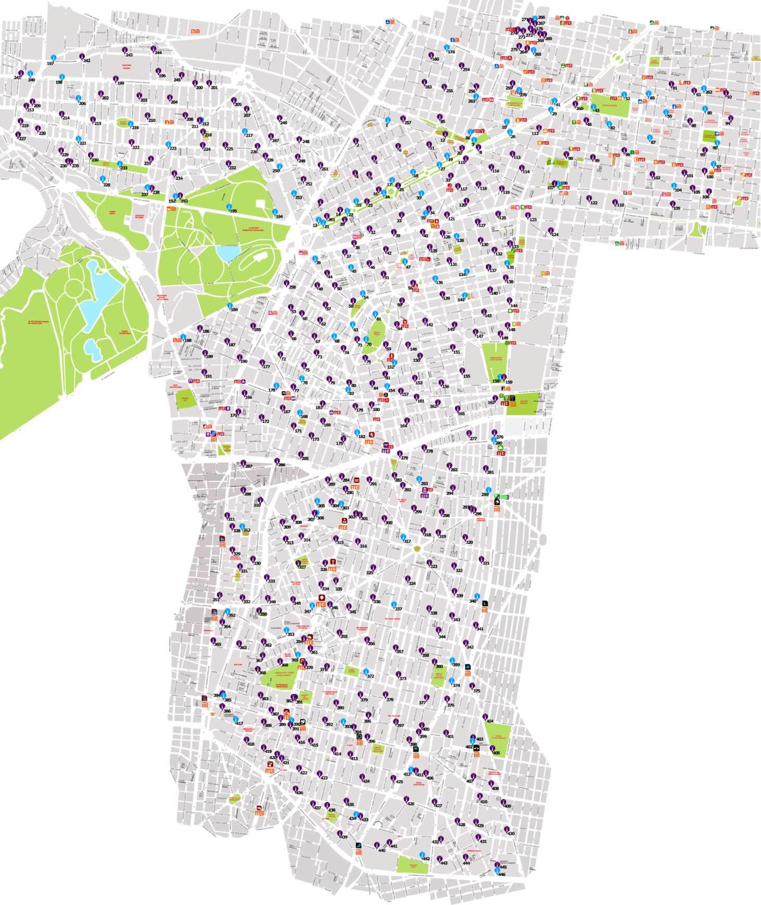
 |  |  |  | Zona Rosa | 28 | Melchor Ocampo | Av. Paseo de la Reforma | Insurgentes Norte | Durango
 |  |  |  | Condesa | 27 | Melchor Ocampo | Durango | Insurgentes Sur | Eje 3 Sur (Chilpancingo)
 |  |  |  | Escandón | 24 | Parque Lira | Av. Constituyentes | Jose Vasconcelos | Viaducto | Insurgentes Sur
 |  |  |  | Anzures | 30 | Arquímedes | Av. Ejército Nacional | Melchor Ocampo | Av. Paseo de la Reforma
 |  |  |  | Polanco | 32 | Presa Angostura | Miguel Cervantes de Saavedra | Arquímedes | Av. Paseo de la Reforma | Campos Elíseos
 |  |  |  | Roma Norte | 30 | Insurgentes Sur | Av. Independencia | Eje Central (Lázaro Cárdenas) | Av. Álvaro Obregón
 |  |  |  | Roma Sur | 27 | Insurgentes Sur | Av. Álvaro Obregón | Eje 1 Pte. (Av. Cuauhtémoc) | Viaducto
 |  |  |  | Del valle Norte | 26 | Av. División del norte | Av. Coyoacán | Viaducto | Eje 1 Pte. (Av. Cuauhtémoc)
 |  |  |  | Nápoles | 39 | Av. Revolución | Viaducto | Av. Coyoacán | Eje 5 Sur (San Antonio)
 |  |  |  | Ampliación Nápoles | 34 | Av. Revolución | Eje 5 Sur (San Antonio) | Eje 2 Pte. (Av. Coyoacán) | Eje 7 Sur Félix Cuevas
 |  |  |  | Del valle Centro | 39 | Eje 1 Pte. (Av. Coyoacán) | Av. División del norte | Av. Rio Churubusco | Eje 1 Pte. (Av. Cuauhtémoc)
 |  |  |  | Del valle Sur | 33 | Av. Rio Churubusco | Eje 7 Sur Félix Cuevas | Eje 1 Pte. (Av. Cuauhtémoc)

 | No. | ZONA | CE
 | 1 | Buenavista | 12
 | 2 | Ríos | 30
 | 3 | Centro | 33
 | 4 | Zona Rosa | 28
 | 5 | Condesa | 27
 | 6 | Escandón | 24
 | 7 | Anzures | 30
 | 8 | Polanco | 32
 | 9 | Roma Norte | 30
 | 10 | Roma Sur | 27
 | 11 | Del valle Norte | 26
 | 12 | Nápoles | 39
 | 13 | Ampliación Nápoles | 34
 | 14 | Del valle Centro | 39
 | 15 | Del valle Sur | 33

